行政事業レビューシート
※平成３１年以降の表記は、新元号に読み替えることとする。
 |  |  |  |  |  |  |  |  |  |  |  |  |  |  |  |  |  |  |  |  | 事業番号 |  |  |  |  |  |  | 0326
平成３１年度行政事業レビューシート |  |  |  |  |  |  |  |  |  |  |  |  |  |  |  |  |  |  |  | （ | 文部科学省 |  |  |  |  |  |  |  |  |  | ）
事業名 |  |  |  |  | 女性アスリートの育成・支援プロジェクト |  |  |  |  |  |  |  |  |  | 担当部局庁 |  |  |  | スポーツ庁 |  |  |  |  |  |  | 作成責任者
事業開始年度 |  |  |  |  | 平成２５年度 |  |  |  | 事業終了 （予定）年度 |  |  |  | 終了予定なし |  | 担当課室 |  |  |  | 競技スポーツ課 |  |  |  |  |  |  | 競技スポーツ課長 平野 誠
会計区分 |  |  |  |  | 一般会計
根拠法令 （具体的な 条項も記載） |  |  |  |  | - |  |  |  |  |  |  |  |  |  | 関係する 計画、通知等 |  |  |  | 第1期スポーツ基本計画（平成24年3月30日策定） 第2期スポーツ基本計画（平成29年3月24日策定）
主要政策・施策 |  |  |  |  | 2020年東京オリパラ |  |  |  |  |  |  |  |  |  | 主要経費 |  |  |  | 文教及び科学振興
事業の目的 （目指す姿を簡潔に。3行程度以内） |  |  |  |  | 「スポーツ基本計画」（平成29年3月24日文部科学省策定）に掲げる目標の一つである「我が国のトップアスリートが、オリンピック・パラリンピックにおいて過去最高の金メダル数を獲得する等優秀な成績を収める。」ことを実現するため、女性アスリートの国際競技力向上に向けた支援や、ジュニア層を含む女性アスリートが健康で競技スポーツを継続できる環境を整備する。
事業概要 （5行程度以内。別添可） |  |  |  |  | 2020年東京オリンピック・パラリンピック競技大会等における女性アスリートの国際競技力向上のために、女性トップアスリート及び次世代（ジュニア）アスリートに着目して、女性特有の課題の解決に向けた調査研究や、医・科学サポート等を活用した支援プログラムを実施する。また、女性競技種目における戦略的かつ実践的な強化プログラムや、女性特有の視点とアスリートとしての高い技術・経験を兼ね備えた女性エリートコーチを育成するプログラムを実施する。また、全国の女性アスリートの相談・受診環境改善に向け、産婦人科医等に対し、女性アスリート特有の課題等に関する知識の普及を行う。
実施方法 |  |  |  |  | 委託・請負
予算額・ 執行額 （単位:百万円） |  |  |  |  |  |  |  |  |  |  | 28年度 |  |  | 29年度 |  |  |  | 30年度 |  |  |  | 31年度 |  |  |  |  | 32年度要求
 |  |  |  |  | 予算の状況 |  | 当初予算 |  |  |  | 380 |  |  | 388 |  |  |  | 230 |  |  |  | 211 |  |  |  |  | 211
 |  |  |  |  |  |  | 補正予算 |  |  |  | - |  |  | - |  |  |  | - |  |  |  | -
 |  |  |  |  |  |  | 前年度から繰越し |  |  |  | - |  |  | - |  |  |  | - |  |  |  | - |  |  |  |  | -
 |  |  |  |  |  |  | 翌年度へ繰越し |  |  |  | - |  |  | - |  |  |  | - |  |  |  | -
 |  |  |  |  |  |  | 予備費等 |  |  |  | - |  |  | - |  |  |  | - |  |  |  | -
 |  |  |  |  |  |  | 計 |  |  |  | 380 |  |  | 388 |  |  |  | 230 |  |  |  | 211 |  |  |  |  | 211
 |  |  |  |  | 執行額 |  |  |  |  |  | 379 |  |  | 385 |  |  |  | 228
 |  |  |  |  | 執行率（％） |  |  |  |  |  | 100% |  |  | 99% |  |  |  | 99%
 |  |  |  |  | 当初予算＋補正予算に対する執行額の割合（％） |  |  |  |  |  | 100% |  |  | 99% |  |  |  | 99%
平成31・32年度 予算内訳 （単位：百万円） |  |  |  |  | 歳出予算目 |  |  |  |  |  | 31年度当初予算 |  |  | 32年度要求 |  |  |  | 主な増減理由
 |  |  |  |  | スポーツ振興事業委託費 |  |  |  |  |  | 211 |  |  | 210 |  |  |  | ※金額は単位未満四捨五入して記載していることから、合計が一致しない場合がある
 |  |  |  |  | 諸謝金 |  |  |  |  |  | 0 |  |  | 0
 |  |  |  |  | 職員旅費 |  |  |  |  |  | 0 |  |  | 0
 |  |  |  |  | 委員等旅費 |  |  |  |  |  | 0 |  |  | 0
 |  |  |  |  | 庁費 |  |  |  |  |  | 0 |  |  | 0
 |  |  |  |  | 計 |  |  |  |  |  | 211 |  |  | 211
成果目標及び 成果実績 （アウトカム） |  |  |  |  | 定量的な成果目標 |  |  |  |  |  | 成果指標 |  |  |  |  |  | 単位 |  | 28年度 | 29年度 |  |  | 30年度 |  |  | 中間目標 |  |  | 目標最終年度
 |  |  |  |  |  |  |  |  |  |  |  |  |  |  |  |  |  |  |  |  |  |  |  |  |  | 31 |  | 年度 | 32 | 年度
 |  |  |  |  | 個人のニーズに応じたトレーニング等の強化を行いつつ、女性特有の疾病・障害や妊娠・出産等のライフイベントによる、競技スポーツからの離脱の防止及び競技復帰支援に向けた支援体制が充実する。 |  |  |  |  |  | 医・科学サポート等の支援プログラムの主な対象となる女性トップアスリート層において、女性特有の疾病である無月経を含む月経周期異常のアスリートの占める割合 |  |  |  | 成果実績 |  | ％ |  | - | 25 |  |  | 25 |  |  | - |  |  | -
 |  |  |  |  |  |  |  |  |  |  |  |  |  |  | 目標値 |  | ％ |  | - | 35 |  |  | 23 |  |  | 23 |  |  | 20
 |  |  |  |  |  |  |  |  |  |  |  |  |  |  | 達成度 |  | ％ |  | - | 71 |  |  | 109 |  |  | - |  |  | -
根拠として用いた 統計・データ名 （出典） |  |  |  |  | 女性トップアスリートを対象とし、国際競技大会前に行われるメディカルチェックの問診票を集計

成果目標及び 成果実績 （アウトカム） |  |  |  |  | 定量的な成果目標 |  |  |  |  |  | 成果指標 |  |  |  |  |  | 単位 |  | 28年度 | 29年度 |  |  | 30年度 |  |  | 中間目標 |  |  | 目標最終年度
 |  |  |  |  |  |  |  |  |  |  |  |  |  |  |  |  |  |  |  |  |  |  |  |  |  | 31 |  | 年度 | 32 | 年度
 |  |  |  |  | 女性アスリート３主徴（利用可能エネルギー不足、無月経、骨粗鬆症）などの女性特有の課題の解決に向けて知見が集積され、女性アスリートや指導者に還元される。 |  |  |  |  |  | 外部有識者によって有効と評価された調査研究の割合 ※H29年度から実施のため、H28年度の実績値は「-」としている |  |  |  | 成果実績 |  | ％ |  | - | 100 |  |  | 100 |  |  | - |  |  | -
 |  |  |  |  |  |  |  |  |  |  |  |  |  |  | 目標値 |  | ％ |  | - | 100 |  |  | 100 |  |  | 100 |  |  | 100
 |  |  |  |  |  |  |  |  |  |  |  |  |  |  | 達成度 |  | ％ |  | - | 100 |  |  | 100 |  |  | - |  |  | -
根拠として用いた 統計・データ名 （出典） |  |  |  |  | 外部有識者によって構成される審査委員会にて評価を実施

成果目標及び 成果実績 （アウトカム） |  |  |  |  | 定量的な成果目標 |  |  |  |  |  | 成果指標 |  |  |  |  |  | 単位 |  | 28年度 | 29年度 |  |  | 30年度 |  |  | 中間目標 |  |  | 目標最終年度
 |  |  |  |  |  |  |  |  |  |  |  |  |  |  |  |  |  |  |  |  |  |  |  |  |  | 31 |  | 年度 | 32 | 年度
 |  |  |  |  | 個人のニーズに応じたトレーニング等の強化を行いつつ、女性特有の疾病・障害や妊娠・出産等のライフイベントによる、競技スポーツからの離脱の防止及び競技復帰支援に向けた支援体制が充実する。 |  |  |  |  |  | 女性アスリートサポートシステム利用者アンケートにて支援に対する満足度を５段階評価し、４以上の評価の割合 ※H29年度から実施のため、H28年度の実績値は「-」としている |  |  |  | 成果実績 |  | ％ |  | - | 57 |  |  | 57 |  |  | - |  |  | -
 |  |  |  |  |  |  |  |  |  |  |  |  |  |  | 目標値 |  | ％ |  | - | 80 |  |  | 80 |  |  | 80 |  |  | 80
 |  |  |  |  |  |  |  |  |  |  |  |  |  |  | 達成度 |  | ％ |  | - | 71 |  |  | 71 |  |  | - |  |  | -
根拠として用いた 統計・データ名 （出典） |  |  |  |  | 利用者アンケート調査を実施

成果目標及び 成果実績 （アウトカム） |  |  |  |  | 定量的な成果目標 |  |  |  |  |  | 成果指標 |  |  |  |  |  | 単位 |  | 28年度 | 29年度 |  |  | 30年度 |  |  | 中間目標 |  |  | 目標最終年度
 |  |  |  |  |  |  |  |  |  |  |  |  |  |  |  |  |  |  |  |  |  |  |  |  |  | - |  | 年度 | 32 | 年度
 |  |  |  |  | 個人のニーズに応じたトレーニング等の強化を行いつつ、女性特有の疾病・障害や妊娠・出産等のライフイベントによる、競技スポーツからの離脱の防止及び競技復帰支援に向けた支援体制が充実する。 |  |  |  |  |  | ママアスリートのオリ・パラ大会への出場人数 |  |  |  | 成果実績 |  | 人 |  | 5 | 1 |  |  | - |  |  | - |  |  | -
 |  |  |  |  |  |  |  |  |  |  |  |  |  |  | 目標値 |  | 人 |  | - | - |  |  | - |  |  | - |  |  | 10
 |  |  |  |  |  |  |  |  |  |  |  |  |  |  | 達成度 |  | ％ |  | - | - |  |  | - |  |  | - |  |  | -
根拠として用いた 統計・データ名 （出典） |  |  |  |  | 各種報道や関係者へのヒアリングより把握する ※28年度は夏季大会、29年度は冬季大会の出場人数

成果目標及び 成果実績 （アウトカム） |  |  |  |  | 定量的な成果目標 |  |  |  |  |  | 成果指標 |  |  |  |  |  | 単位 |  | 28年度 | 29年度 |  |  | 30年度 |  |  | 中間目標 |  |  | 目標最終年度
 |  |  |  |  |  |  |  |  |  |  |  |  |  |  |  |  |  |  |  |  |  |  |  |  |  | - |  | 年度 | 32 | 年度
 |  |  |  |  | 女性トップコーチの育成を通じて、女性競技種目における戦略的かつ実践的な強化が行われる。 |  |  |  |  |  | オリ・パラ大会日本選手団における女性コーチの割合 |  |  |  | 成果実績 |  | ％ |  | 14 | 14 |  |  | - |  |  | - |  |  | -
 |  |  |  |  |  |  |  |  |  |  |  |  |  |  | 目標値 |  | ％ |  | - | - |  |  | - |  |  | - |  |  | 30
 |  |  |  |  |  |  |  |  |  |  |  |  |  |  | 達成度 |  | ％ |  | - | - |  |  | - |  |  | - |  |  | -
根拠として用いた 統計・データ名 （出典） |  |  |  |  | 目標値の30%（H32年度）は、第4次男女共同参画基本計画の目標値「指導的地位に女性が占める割合を30%程度とすること」を参考に設定 ※28年度は夏季大会、29年度は冬季大会の出場人数

成果目標及び成果実績（アウトカム）欄についてさらに記載が必要な場合はチェックの上【別紙１】に記載 |  |  |  |  |  |  |  |  |  |  |  |  |  |  |  |  |  |  |  |  |  |  |  |  | チェック |  | ☑
定量的な成果目標の設定が困難な場合 | 定量的な目標が設定できない理由及び定性的な成果目標 |  |  |  | 定量的な目標が設定できない理由 |  |  |  |  |  |  |  |  |  |  |  | 定性的な成果目標と28～30年度の達成状況・実績

 |  |  |  |  | 「女性トップコーチの育成やハイレベルな競技大会の開催を通じて、女性競技種目における戦略的かつ実践的な強化が行われる。」という成果目標は設定しているが、直接的な競技力向上に関しては、対象競技が複数存在しており、目標とする競技成績の水準は競技や年度（大会）によって異なるため、一律に定量的な目標設定を行うことが難しい。 また、女性アスリートに向けた医科学分野における講習会や、指導者・審判に向けた講習会など、選手に加えて関係スタッフを含めた競技団体全体の能力向上に関するプログラムを行っており、競技力向上に関する定量的な目標設定が難しい。 |  |  |  |  |  |  |  |  |  |  |  | ＜定性的な成果目標＞ ハイレベルな競技大会の開催を通じて、女性競技種目における戦略的かつ実践的な強化が行われること。 ＜Ｈ２８年度の競技力向上に関する実績＞ 女子ラグビー： 世界シリーズ・コアチーム（１１カ国）への昇格 ハンドボール： アジア選手権２位 ＜Ｈ２９年度の競技力向上に関する実績＞ ハンドボール： 世界選手権１６位 ＜Ｈ３０年度の競技力向上に関する実績＞ ハンドボール： 世界選手権１６位
...
 |  | 点検結果 |  |  | 女性特有な課題に着目した支援を中心に、女性アスリートについて多方面から専門的かつ高度な支援を戦略的・包括的に実施した。各委託先とは定期的なミーティングや実施内容の進捗状況、執行状況を確認しながら適切な執行に努めている。 また、「ジュニア層を含む女性アスリートが健康で競技スポーツを継続できる環境を整備する」という目的に対する達成度を測定する適切な指標について設定しした。
 |  |  |  | １．事業評価の観点：この事業は、「過去最多のメダル数の獲得」の実現を図るため、女性アスリートの国際競技力向上に向けた支援や、ジュニア層を含む女性アスリートが健康で競技スポーツを継続できる環境整備を支援することを目的とするものであり、事業成果等の観点から検証を行った。 ２．所見：この事業はオリンピック競技大会における過去最多を超えるメダル数の獲得に向けて、各競技団体及び強化・研究関係機関と連携を図ることが重要であり、スポーツ基本計画の「中長期の強化戦略に基づく競技力強化を支援するシステムの確立」にもその必要性が明記されていることから、国の事業としての必要性は認められる。しかしながら、目標値に達しない成果指標が見受けられることから、目標達成に十分な内容となっているか、支援内容の更なる検証を行うなど、事業の成果をより的確に把握できるよう成果指標の設定を工夫すべきである。
...
 |  | 点検結果 |  |  | 女性特有な課題に着目した支援を中心に、女性アスリートについて多方面から専門的かつ高度な支援を戦略的・包括的に実施した。各委託先とは定期的なミーティングや実施内容の進捗状況、執行状況を確認しながら適切な執行に努めている。 また、「ジュニア層を含む女性アスリートが健康で競技スポーツを継続できる環境を整備する」という目的に対する達成度を測定する適切な指標について設定しした。
 |  |  |  | 事業目的を的確にするため、女性アスリートの健康問題と競技レベルアップ問題が混在しないよう、後者については別事業に移管する等事業内容を見直したところである。 事業を実施するに当たり、有識者からの意見を取り入れながら支援内容の枠組みについて検討し、効果的・効率的な実施を図ったところである。 なお、所見を踏まえ、目標達成に十分な内容となっているのか更なる検証をし、改善すべき支援内容を検討していく。
...
 |  | 点検結果 |  |  | 女性特有な課題に着目した支援を中心に、女性アスリートについて多方面から専門的かつ高度な支援を戦略的・包括的に実施した。各委託先とは定期的なミーティングや実施内容の進捗状況、執行状況を確認しながら適切な執行に努めている。 また、「ジュニア層を含む女性アスリートが健康で競技スポーツを継続できる環境を整備する」という目的に対する達成度を測定する適切な指標について設定しした。
 |  |  | - |  |  |  |  |  |  | 平成23年度 |  | - |  |  |  | 平成24年度 |  |  | - |  |  |  |  | 平成25年度 |  |  | 新25-0030
 |  |  | 352 |  |  |  |  |  |  | 平成27年度 |  | 344 |  |  |  | 平成28年度 |  |  | 323 |  |  |  |  | 平成29年度 |  |  | 331
 |  |  | 文部科学省 |  |  | ( |  | 0332 |  |  | )
 |  |  |  |  | ※平成30年度実績を記入。執行実績がない新規事業、新規要求事業については現時点で予定やイメージを記入。
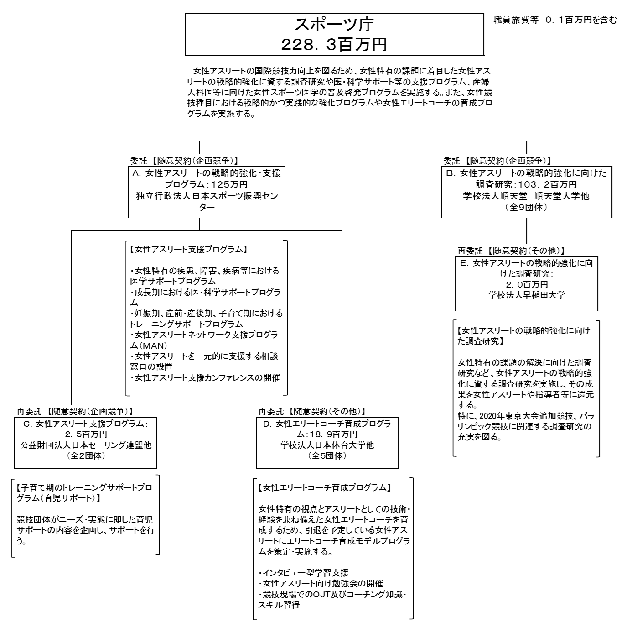
 |  |  |  |  | なお、金額は単位未満四捨五入して記載していることから、合計が一致しない場合がある。
...

